Sheet1
2026罍街五一活动清单
序号 | 区域 | 名称 | 规格/说明 | 数量 | 单位 | 天数 | 投标单价 | 控制单价（元） | 投标总价 | 控制总价（元） | 备注 | 示意图
1 | 入口 | 主题桁架 | 室外；户外主题桁架3*5m*3处 | 45 | 平方米 | 1 |  | ￥45.00 |  | ￥2,025.00 | 制作
2 |  | 宁国路、水阳江路沿线 灯杆旗画面更换 | 39套架子，一套架子2张画面（黑底喷绘（1.44*2.04m*78个） | 229.13 | 平方米 | 1 |  | ￥30.00 |  | ￥6,873.98 | 含制作安装
3 | 罍街南区 | 养生游戏互动（NPC) | 游戏点位背景及道具 背景： 铁艺支撑+pvc雕刻小景2*1.5m左右 道具：波速球3个 便携单杠一组 | 2 | 组 | 1 |  | ￥1,200.00 |  | ￥2,400.00 | 制作 需出效果图 | 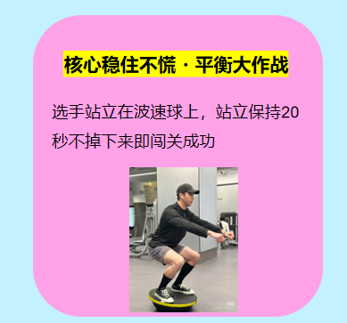 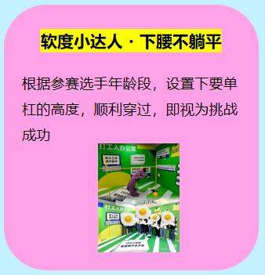 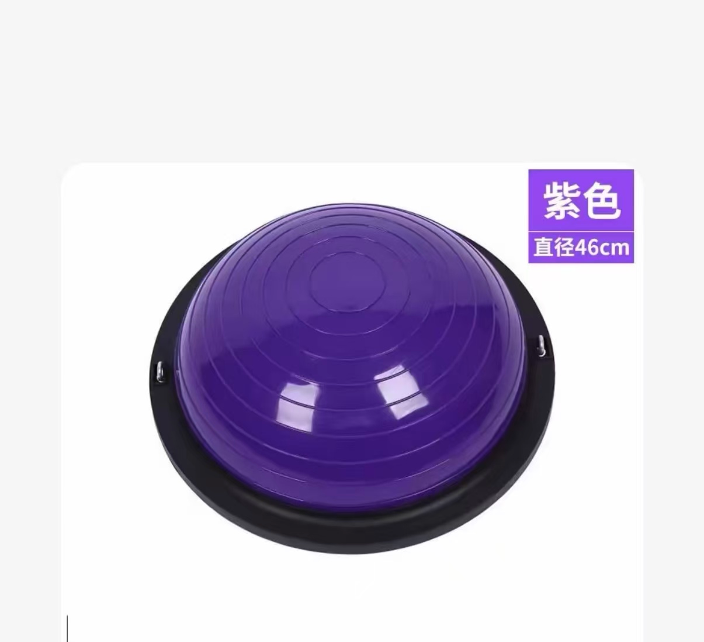 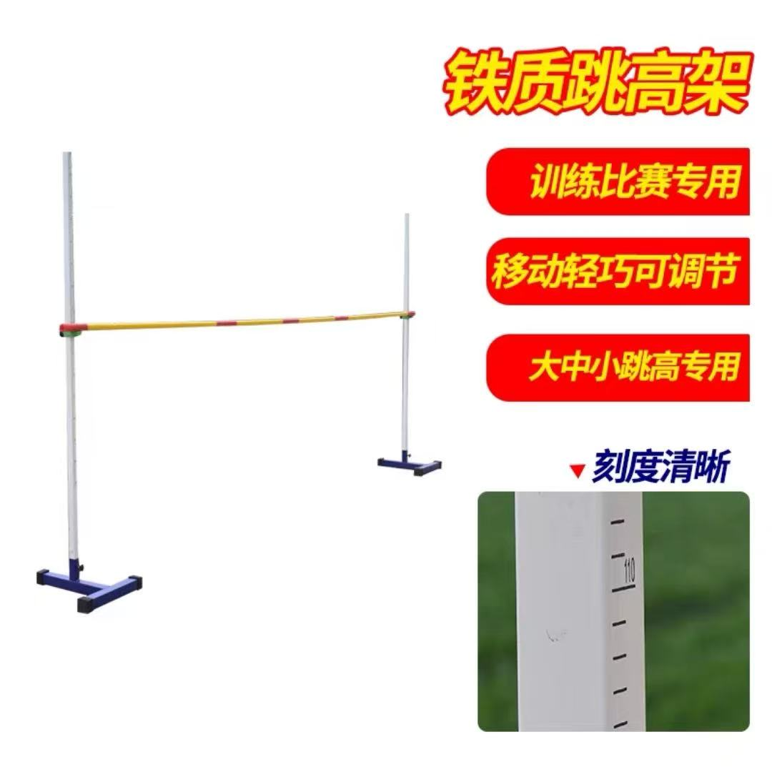
4 |  |  | 专业教练、安全员（16:00-21:00) | 2 | 人 | 5 |  | ￥500.00 |  | ￥5,000.00
5 |  |  | 游戏点位 地贴制作 | 20 | 平方米 | 1 |  | ￥30.00 |  | ￥600.00 | 制作 需出效果图
6 |  |  | 游戏点位介绍画面（60*90cm*15kt板） | 8.1 | 平方米 | 1 |  | ￥30.00 |  | ￥243.00 | 制作 需出效果图
7 |  |  | 官方兑换摊位包装（320*80cm kt板） | 2.56 | 平方米 | 1 |  | ￥30.00 |  | ￥76.80 | 制作 需出效果图
8 |  |  | 官方兑换摊位展架画面（60*90cm*2 kt板） | 1.08 | 平方米 | 1 |  | ￥30.00 |  | ￥32.40 | 制作 需出效果图
9 |  |  | 福禄安康艾草锤 | 200 | 个 | 1 |  | ￥6.00 |  | ￥1,200.00 | 采购 | 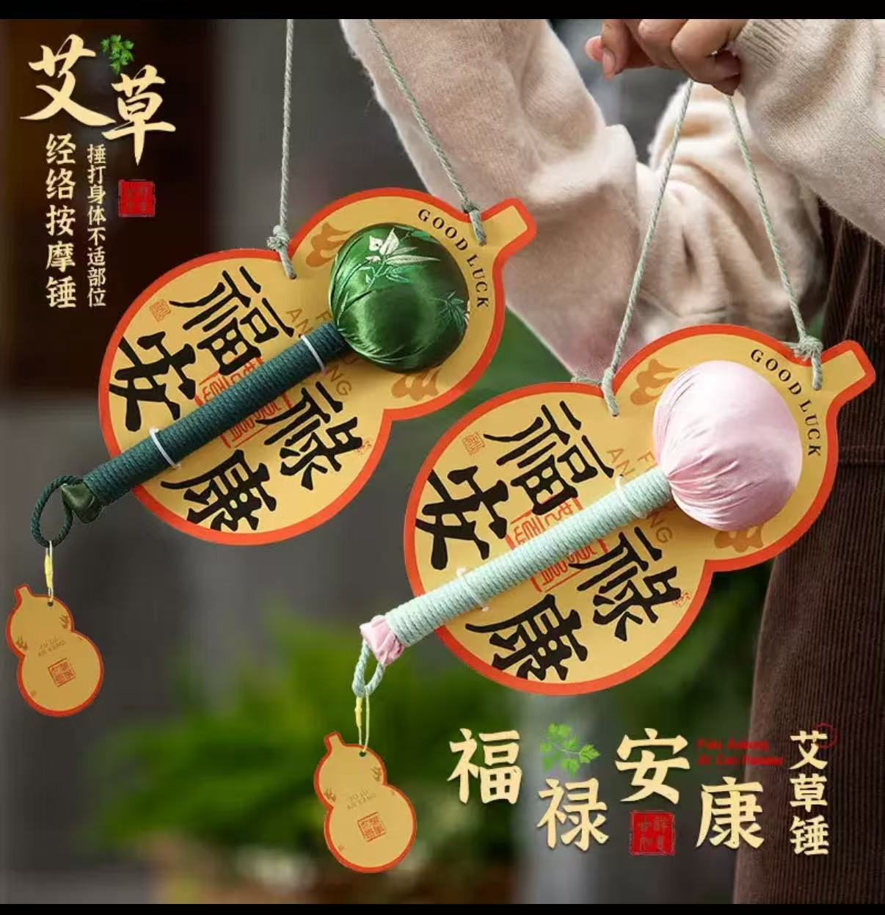
10 |  |  | 草本蒸汽眼罩（每盒10片装） | 100 | 盒 | 1 |  | ￥6.00 |  | ￥600.00 | 采购
11 |  |  | 中药手串 | 100 | 串 | 1 |  | ￥8.00 |  | ￥800.00 | 采购 | 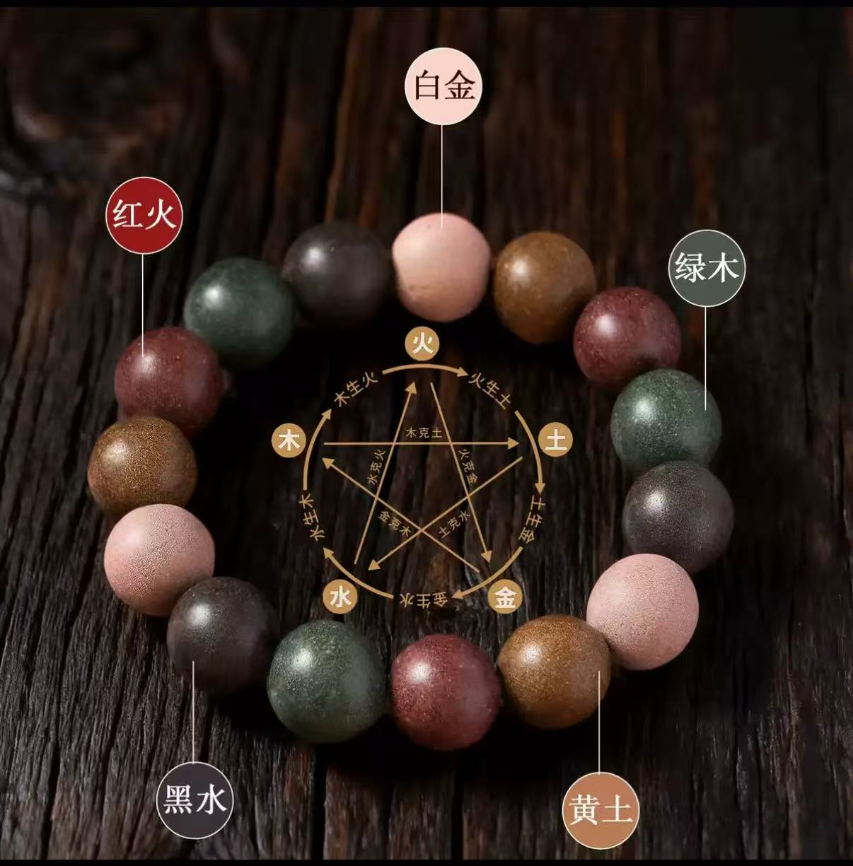
12 | 罍街东区 罍街大观 | 五音疗愈现场 | 半套线阵音响 | 1 | 套 | 3 |  | ￥2,400.00 |  | ￥7,200.00 | 租赁 第二、三天半价，算一天全价
13 |  |  | 帕灯 | 12 | 台 | 3 |  | ￥80.00 |  | ￥2,880.00 | 租赁 第二、三天半价，算一天全价
14 | 罍街南区 罍宝广场 | 中医义诊专区 | 4*3背景桁架*2 | 24 | 平方米 | 1 |  | ￥45.00 |  | ￥1,080.00 | 制作 需出效果图 | 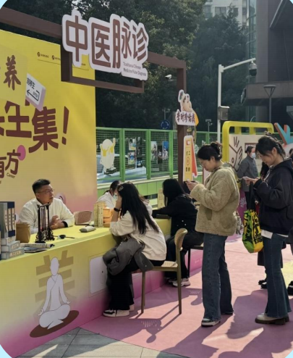
15 |  |  | 长条桌*180*60*75cm高（白色桌布） | 4 | 张 | 3 |  | ￥25.00 |  | ￥300.00 | 租赁 第二、三天半价，算一天全价
16 |  |  | 贵宾椅 白色椅套 | 8 | 把 | 3 |  | ￥20.00 |  | ￥480.00 | 租赁 第二、三天半价，算一天全价
17 |  |  | 桌子三面围合画面 3*0.75m *4张 | 9 | 平方米 | 1 |  | ￥30.00 |  | ￥270.00 | 制作 需出效果图
18 |  |  | 异形KT板装饰 | 10 | 平方米 | 1 |  | ￥30.00 |  | ￥300.00 | 制作 需出效果图
19 |  |  | 互动转盘定制（转盘直径1.2m) | 1 | 项 | 1 |  | ￥600.00 |  | ￥600.00 | 制作 需出效果图 | 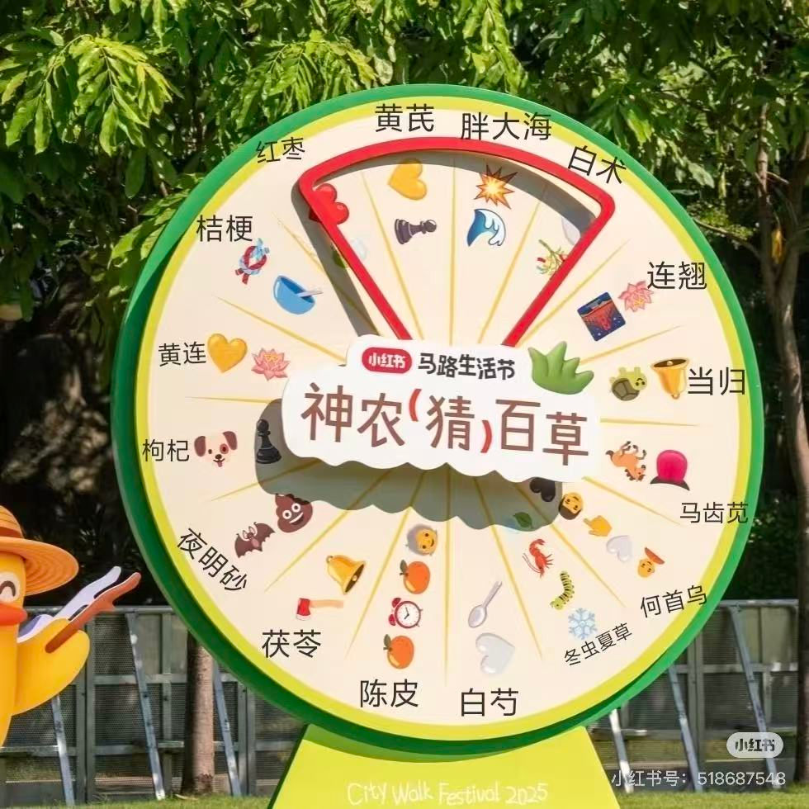
20 |  |  | 处方签互动区（3*2背景桁架+可撕便签） | 1 | 组 | 1 |  | ￥600.00 |  | ￥600.00 | 制作 需出效果图
21 |  |  | 装饰堆头打卡区（3*2m) | 1 | 组 | 1 |  | ￥1,000.00 |  | ￥1,000.00 | 制作 需出效果图 | 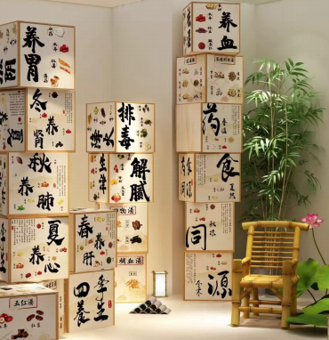
22 | 罍街东区 罍+村 | 罍+村打卡装置 | 打卡花艺组合 | 1 | 组 | 1 |  | ￥3,500.00 |  | ￥3,500.00 | 三轮车由甲方提供 需出效果图
23 | 其他 | 摄影摄像 | 摄像（照片直播） | 1 | 人 | 2 |  | ￥1,500.00 |  | ￥3,000.00
24 |  |  | 摄影（30秒短视频） | 1 | 人 | 2 |  | ￥1,500.00 |  | ￥3,000.00
25 |  | 人员安装 | 物料安装 | 3 | 人 | 2 |  | ￥300.00 |  | ￥1,800.00
26 |  | 运输 | 道具物料运输 | 2 | 趟 | 1 |  | ￥300.00 |  | ￥600.00
27 | 暂列金 |  |  |  |  |  |  |  | 7000 | 7000
28 | 小计 |  |  |  |  |  |  |  |  | 53461.18
29 | 税费（6%）可视实际情况调整 |  |  |  |  |  |  |  |  | 3207.67
30 | 合计 |  |  |  |  |  |  |  |  | 56668.86

